CARTEIRA

呪術廻戦 |  | GUILDA DE FEITICEIROS |  |  |  | Nº M-0104-0027
 |  | carteira de registro · documento oficial |  |  |  | emitida 18.08.2026


 |  |  | PORTADOR
 |  |  | Kaori

 |  |  | カオリ

 |  |  | CAMINHO | TRILHA |  | ORIGEM
 |  |  | Bastião | Escudo |  | Latente

 |  |  | NÍVEL | GRAU DA FERRAMENTA |  | MESA DE ORIGEM
 |  |  | 2 | 4 |  | Rhodes

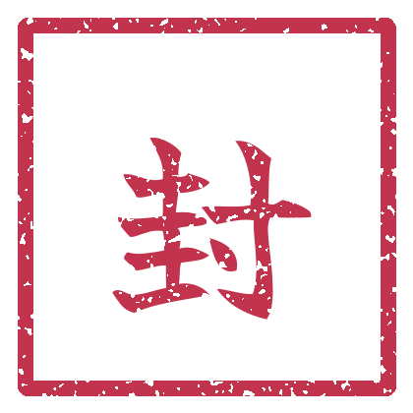


 | TÉCNICA DECLARADA
 | Muralha de Sal

 | a energia endurece o que ela toca; o que endurece, protege
 |  |  |  |  |  |  | SELO REGISTRADO

esta carteira acompanha o portador entre mesas. a ficha completa está nas páginas seguintes. |  |  |  |  | M-0104-0027-BAS-02

